Рус
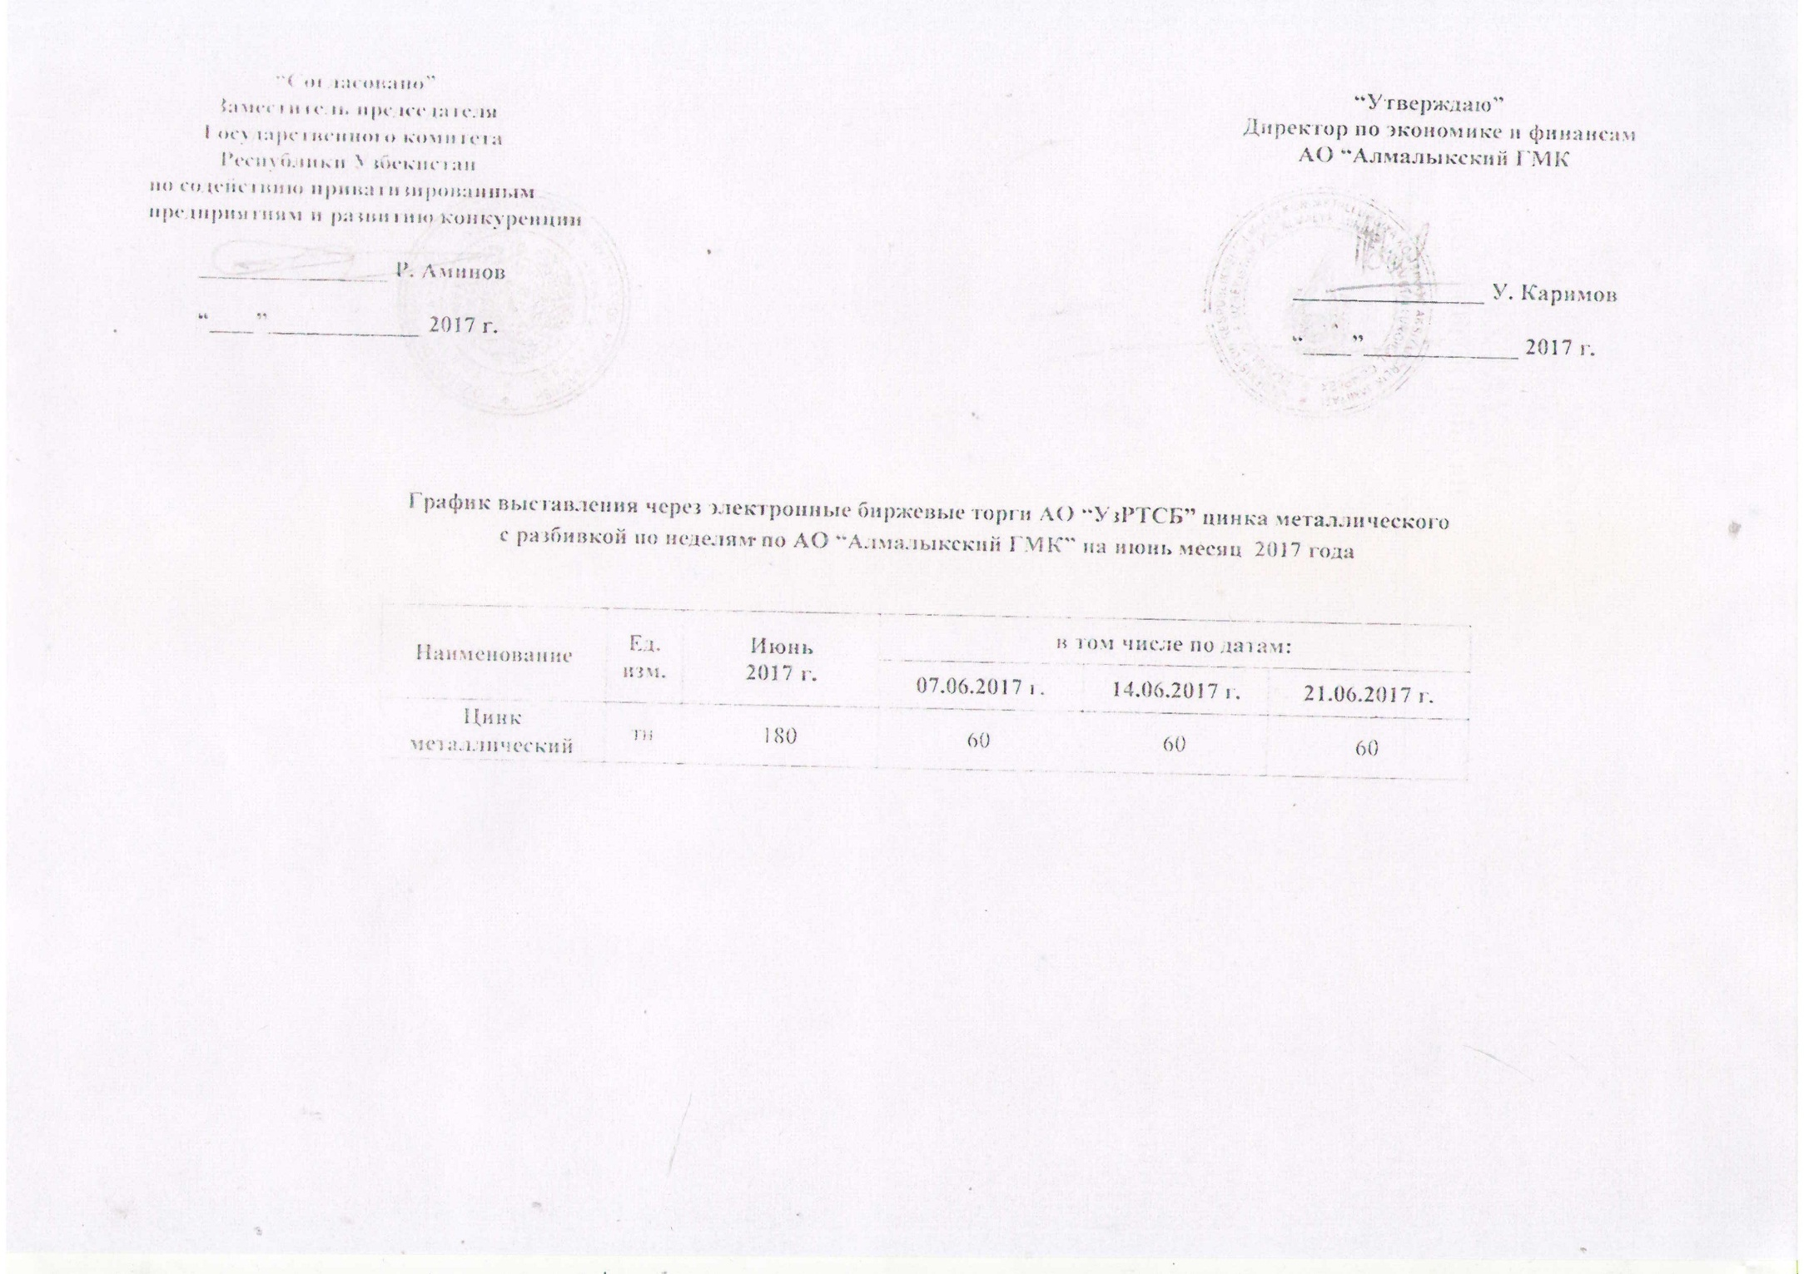
График выставления через электронные биржевые торги АО "УзРТСБ" цинка металлического с разбивкой по неделям по АО "Алмалыкский ГМК" на июнь месяц 2017 года

Наименование | Ед. изм. | Июнь 2017 г. | в том числе по датам:
 |  |  | 07.06.2017 г. | 2017-06-14 | 2017-06-21
Цинк металлический | тн | 180 | 60 | 60 | 60

